Hoja1
MÉTODO PRÁCTICO: DISEÑO DE INSTALACIONES HIDROSANITARIAS
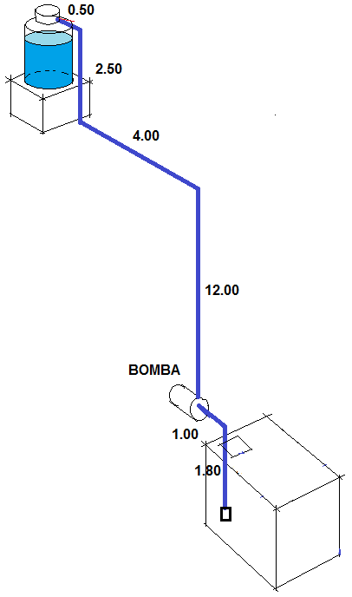

 |  |  |  |  | Volumen de almacenamiento y toma domiciliaria

 |  |  |  |  |  |  |  |  | Toma Domiciliaria
 | Número Personas | Dotación (L/hab) | Consumo (Lts) | Reserva (Lts) | V Cisterna (Lts) | H Cisterna (m) | L Cisterna (m) | V Tinaco (Lts) | Q (L/s) | DT (pulg) | DC
 |  |  |  |  |  |  |  |  |  |  | (pulg)
 | 2 | 150 | 300 | 600 | 900 | 1.2 | 0.86602540378 | 300 | 0.010416666667 | 0.14288690166 | 0.5 |  |  | 1.2
 | 3 | 150 | 450 | 900 | 1350 | 1.2 | 1.0606601718 | 450 | 0.015625 | 0.175 | 0.5
 | 2 | 150 | 300 | 600 | 900 | 1.2 | 0.86602540378 | 300 | 0.010416666667 | 0.14288690166 | 0.5
 | 2 | 150 | 300 | 600 | 900 | 1.2 | 0.86602540378 | 300 | 0.010416666667 | 0.14288690166 | 0.5
 | 2 | 150 | 300 | 600 | 900 | 1.2 | 0.86602540378 | 300 | 0.010416666667 | 0.14288690166 | 0.5 | 0.87 |  | 0.87

Predimensionamiento sistema de bombeo |  |  |  |  |  |  | Unidades Mueble (UM)
 |  |  |  |  |  |  |  |  | Agua fría |  |  | Agua caliente
Volumen (Lts) | Tiempo (seg) | Q (L/s) | H (m) | PT (HP) | PC (HP) |  | Mueble sanitario |  | UM | Número | UM Total | UM | Número | UM Total
 |  |  |  |  |  |  | Lavabo (Llave) |  | 1 | 4 | 4 | 1 | 4 | 4
2200 | 1800 | 1.2222222222 | 10 | 0.61111111111 | 0.75 |  | WC (Tanque) |  | 3 | 4 | 12 | 0 | 0 | 0
 |  |  |  |  |  |  | Regadera (Llave) |  | 2 | 4 | 8 | 1.5 | 4 | 6
Coeficiente |  |  |  |  |  |  | Fregadero (Llave) |  | 2 | 0 | 0 | 1.5 | 2 | 3
 |  |  |  |  |  |  | Lavadero (Llave) |  | 2 | 0 | 0 | 0 | 0 | 0
20 |  |  |  |  |  |  | Lavadora (Llave) |  | 3 | 0 | 0 | 0 | 0 | 0
 |  |  |  |  |  |  | Llave de nariz |  | 1 | 0 | 0 | 0 | 0 | 0
 |  |  |  |  |  |  | Mingitorio (llave) |  | 2 | 0 | 0 | 0 | 0 | 0
 |  |  |  |  |  |  | Vertedero de Aseo (llave) |  | 2 | 0 | 0 | 0 | 0 | 0
 |  |  |  |  |  |  | Total |  |  |  | 24 |  |  | 13

Método simplificado RHAE (Muebles con tanque y llave)

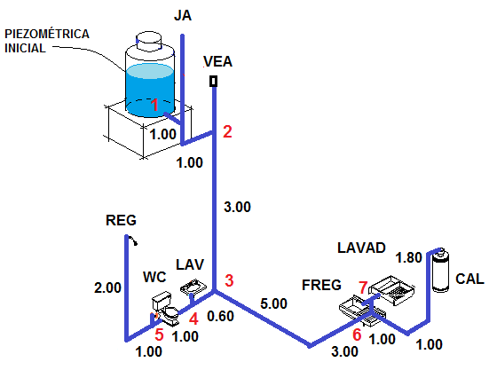
TUBERÍA |  | Cobre Rígido Tipo M
TRAMO |  | UM |  | DT (m) | DC (m)
TINACO | 1
1 | 2 | 20 |  | 0.021672959199 | 0.019 |  |  |  |  |  |  |  |  | Capacidad del calentador (Lts)
2 | 3 | 10 |  | 0.017241629754 | 0.019
 |  |  |  | 0 |  |  |  |  |  |  |  |  |  | Número | Mueble |  | Demanda por mueble (L/h) | Demanda total (L/h)
 |  |  |  | 0 |  |  |  |  |  |  |  |  |  | 0 | Lavabo |  | 8 | 0
 |  |  |  | 0 |  |  |  |  |  |  |  |  |  | 0 | Regadera |  | 114 | 0
 |  |  |  | 0 |  |  |  |  |  |  |  |  |  | 0 | Fregadero |  | 38 | 0
 |  |  |  | 0
 |  |  |  | 0 |  |  |  |  |  |  |  |  |  |  |  |  | Σ | 0
 |  |  |  | 0 |  |  |  |  |  |  |  |  |  |  | Factor Demanda |  | 0.3 | 0
 |  |  |  | 0 |  |  |  |  |  |  |  |  |  | 0 | Factor Almacenamiento |  | 0.7 | 0
 |  |  |  | 0
 |  |  |  | 0
 |  |  |  | 0 |  |  |  |  |  |  |  |  |  |  |  |  | DIAMETRO COMERCIAL NOMINAL
 |  |  |  | 0 |  |  |  |  |  |  |  |  |  |  |  |  | 1/2" | 13 mm (0.013 m)
 |  |  |  | 0 |  |  |  |  |  |  |  |  |  |  |  |  | 3/4" | 19 mm (0.019 m)
 |  |  |  | 0 |  |  |  |  |  |  |  |  |  |  |  |  | 1" | 25 mm (0.025 m)
 |  |  |  | 0 |  |  |  |  |  |  |  |  |  |  |  |  | 1 1/4" | 32 mm (0.032 m)
 |  |  |  | 0 |  |  |  |  |  |  |  |  |  |  |  |  | 1 1/2" | 38 mm (0.038 m)
 |  |  |  | 0 |  |  |  |  |  |  |  |  |  |  |  |  | 2" | 50 mm (0.050 m)
 |  |  |  | 0 |  |  |  |  |  |  |  |  |  |  |  |  | 2 1/2" | 64 mm (0.064 m)
 |  |  |  | 0 |  |  |  |  |  |  |  |  |  |  |  |  | 3" | 75 mm (0.075 m)
 |  |  |  | 0 |  |  |  |  |  |  |  |  |  |  |  |  | 4" | 100 mm (0.10 m)
 |  |  |  | 0
 |  |  |  | 0
 |  |  |  | 0
 |  |  |  | 0
 |  |  |  | 0
 |  |  |  | 0
 |  |  |  | 0

INSTALACIÓN SANITARIA Y PLUVIAL

Unidades de Descarga (UD) |  |  |  |  |  |  |  | Ramal y Bajante Sanitario |  |  |  |  | Registros sanitarios
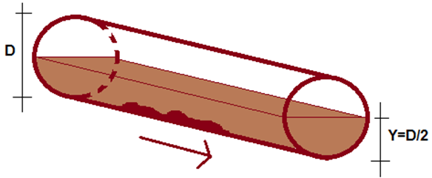
Mueble sanitario |  |  | UD | Número | UD Total |  |  |  | TRAMO | R10-Atarjea | 1/2 TUBO |  | Tramo |  | L (m) | Sf | ∆H (m) | Registro | Cota plantilla (m)
Lavabo (Llave) |  |  | 2 | 4 | 8 |  |  |  | UD | 107 |  |  | 0 | RS1 | 0 | 0 | 0.4 | RS1 | 0.4
WC (Tanque) |  |  | 4 | 4 | 16 |  |  |  | Sf | 0.02 |  |  | RS1 | RS2 | 4.2 | 0.01 | 0.042 | RS2 | 0.442
Coladera Regadera (Llave) |  |  | 1 | 4 | 4 |  |  |  | DT (m) | 0.08051391767 |  |  | RS2 | RS3 | 6 | 0.01 | 0.06 | RS3 | 0.502
Fregadero (Llave) |  |  | 3 | 0 | 0 |  |  |  | DC (m) | 0.1 |  |  | RS3 | Atarjea | 12 | 0.01 | 0.12 | Atarjea | 0.622
Lavadero (Llave) |  |  | 3 | 0 | 0 |  |  |  |  |  |  |  |  |  |  |  | 0 | 0 | 0.622
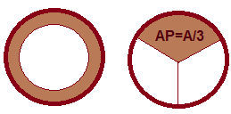
Lavadora (Llave) |  |  | 3 | 0 | 0 |  |  |  | TRAMO | BAN1 | AP/3 |  |  |  |  |  | 0 | 0 | 0.622
Coladera 50 mm |  |  | 3 | 0 | 0 |  |  |  | UD | 80 |  |  |  |  |  |  | 0 | 0 | 0.622
Total |  |  |  |  | 28 |  |  |  | QD (L/S) | 2.3620138357 |  |  |  |  |  |  | 0 | 0 | 0.622
 |  |  |  |  |  |  |  |  | DT (m) | 0.056243961427 |  |  |  |  |  |  | 0 | 0 | 0.622
 |  |  |  |  |  |  |  |  | DC (m) | 0.1 |  |  |  |  |  |  | 0 | 0 | 0.622
 |  |  |  |  |  |  |  |  |  |  |  |  |  |  |  |  | 0 | 0 | 0.622
 |  |  |  |  |  |  |  |  |  |  |  |  |  |  |  |  | 0 | 0 | 0.622

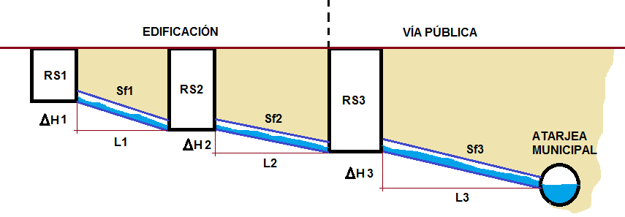
 | Bajante Pluvial
 |  |  |  |  |  |  |  |  |  |  |  | ∆H
 |  | TRAMO | BAP1
 |  | C | 0.95
 |  | i (mm/h) | 100
 |  | A (m2) | 200
 |  | QD (m3/S) | 0.0052777777778
 |  | DT (m) | 0.068155580696
 |  | DC (m) | 0.075 |  |  |  |  |  |  |  |  |  |  |  |  |  |  |  |  | ∆H

